Диаграмма
1. Менеджер в ячейке C1 должен выбираться из списка.
2. Напишите формулы, вычисляющие комиссионные по заказам выбранного менеджера за каждый месяц 2019 и 2018 года.
3. Постройте график, вид которого показан на рисунке справа, где столбики гистограммы показывают комиссионные по заказам выбранного менеджера в указанный месяц 2019 года, а стрелки - изменение комиссионных относительно предыдущего года.
4. При выборе другого менеджера название диаграммы должно изменяться соответствующим образом.
5. На листе Менеджеры в столбце C рассчитайте возраст менеджеров в годах на сегодня (т.е. на момент открытия файла).
Используйте именованные диапазоны!
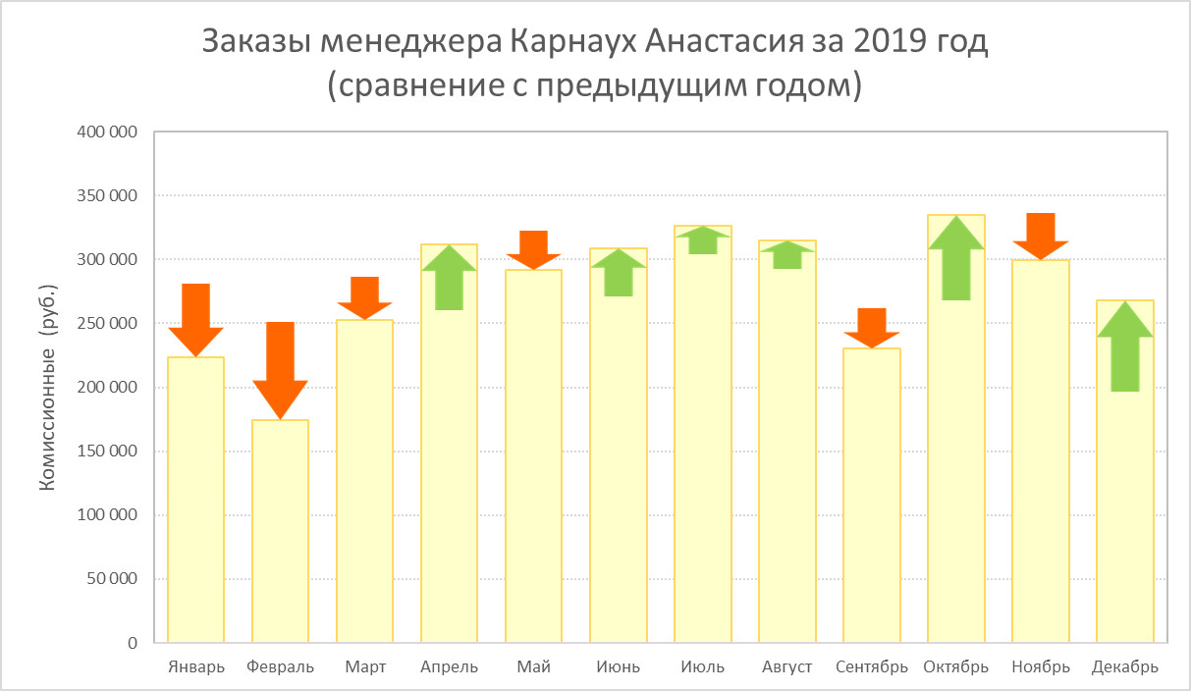
 | Менеджер
 | 2019 | 2018
Январь
Февраль
Март
Апрель
Май
Июнь
Июль
Август
Сентябрь
Октябрь
Ноябрь
Декабрь

Менеджеры
Карнаух Анастасия
Самсонова Елизавета
Трифонов Валерий
Власов Евгений
Соколов Егор

